OCTUBRE
 |  | RENDICION CAJA CHICA
 |  | MallPlaza Norte
 |  |  |  |  |  | MES | OCTUBRE
 | SALDO ANTERIOR |  |  | 250,000
 | DEPÓSITO RENDICION ANTERIOR
 | MONTO ADICIONAL |  |  | -
 | MONTO A RENDIR |  |  | 250,000
 | RENDIDO |  |  | 335,405 |  | SALDO AL CIERRE | -85,405

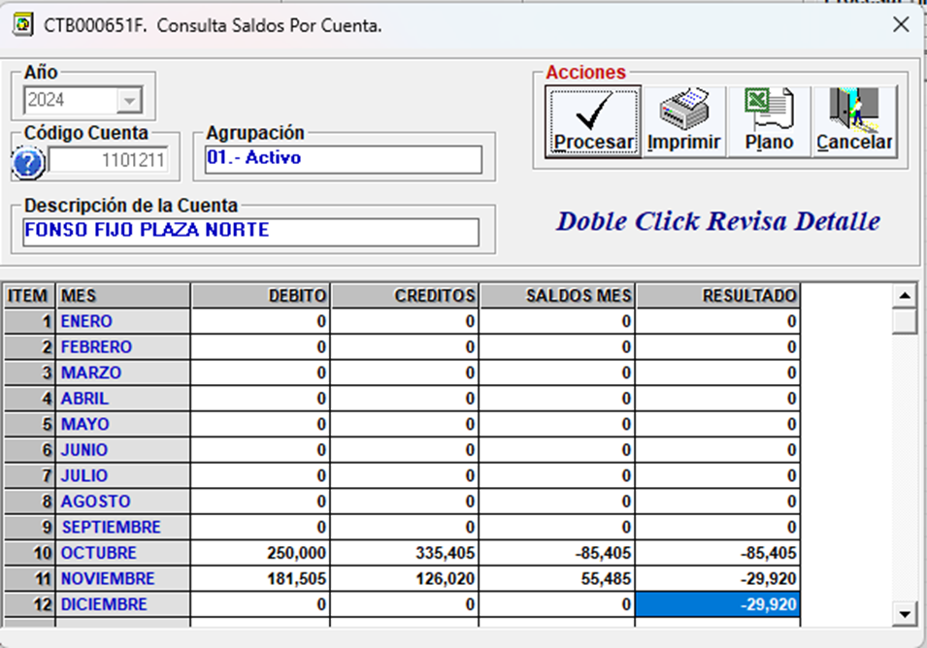
N° | Fecha | Tipo Documento (boleta venta-boleta honorarios-factura) | N° documento | RUT Titular del documento | Detalle | Total | Código Imputacion (RSM) 200
1 | 2024-10-21 | BOLETA | 424063 | 76457708-6 | EXTENSION CABLE USB | 3,900
2 | 2024-10-21 | BOLETA | 757213043 | 96792430-K | SOPORTE PC/ CINTA AISLDORA | 27,980
3 | 2024-10-21 | BOLETA | 2277013759 |  | BIDON AGUA Y VASOS | 3,880
4 | 2024-10-21 | BOLETA | 73142614 | 96811130-2 | DESAYUNO BIENVENIDA | 33,190
5 | 2024-10-22 | BOLETA | 2356240380 |  | TORTA CUMPLEAÑOS LUIS | 6,495
6 | 2024-10-22 | BOLETA | 77460 | 76722559-K | CABLE USB | 4,990
7 | 2024-10-23 | BOLETA | 13887510 | 83030600-5 | ADAPTADOR PISTOLA | 4,990
8 | 2024-10-24 | BOLETA | 757212058 | 96792430-K | ASPIRADORA | 109,990
9 | 2024-10-24 | BOLETA | 13885599 | 83030600-K | MINICOMPONENTE AUDIO | 119,990
10 | 2024-10-25 | BOLETA | 2591301 |  | VIAJE JONA | 20,000
11
12
13
14
15
 | TOTALES |  |  |  |  | 335,405

